I TRIMESTRE

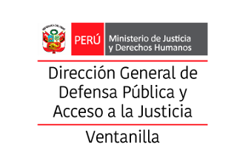

10.1.1 Provincia Constitucional del Callao: Registro de denuncias por violencia familiar, de acuerdo al tipo de violencia y según distrito, enero a marzo - 2026

Distrito | Enero |  |  |  |  | Febrero |  |  |  |  | Marzo |  |  |  |  | Totales
 | Verbal / Psicológica | Física | Sexual | Económica/ patrimonial | Otros | Verbal / Psicológica | Física | Sexual | Económica/ patrimonial | Otros | Verbal / Psicológica | Física | Sexual | Económica/ patrimonial | Otros
Callao
Bellavista
Carmen de la Legua Reynoso
La Perla
La Punta
Ventanilla | 0 | 2 | 8 | 0 | 0 | 0 | 2 | 6 | 0 | 0 | 4 | 2 | 4 | 0 | 0 | 28
Mi Perú
Total | 10 |  |  |  |  | 8 |  |  |  |  | 10 |  |  |  |  | 28

Fuente: | SISTEMA DE GESTION DOCUMENTAL - MINJUS
Elaboración: | DIRECCIÓN DISTRITAL DE DEFENSA PÚBLICA Y ACCESO A LA JUSTICIA DE VENTANILLA
Descargado: | OBSERVATORIO DE LA VIOLENCIA A LA MUJER Y LOS INTEGRANTES DEL GRUPO FAMILIAR DE LA REGIÓN CALLAO

